설문지 응답 시트1
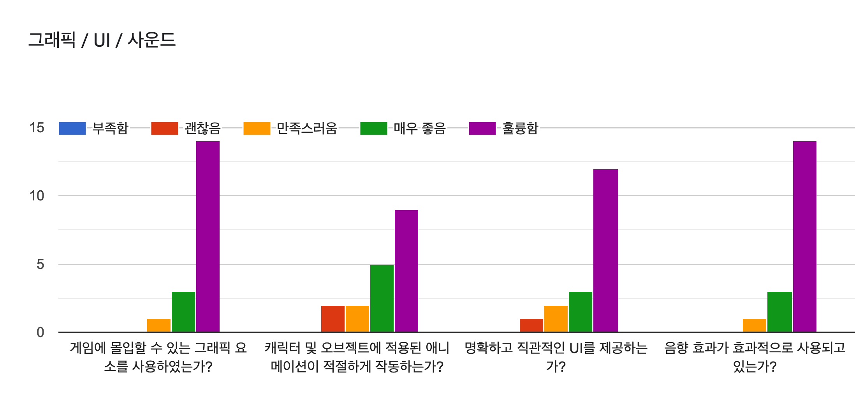
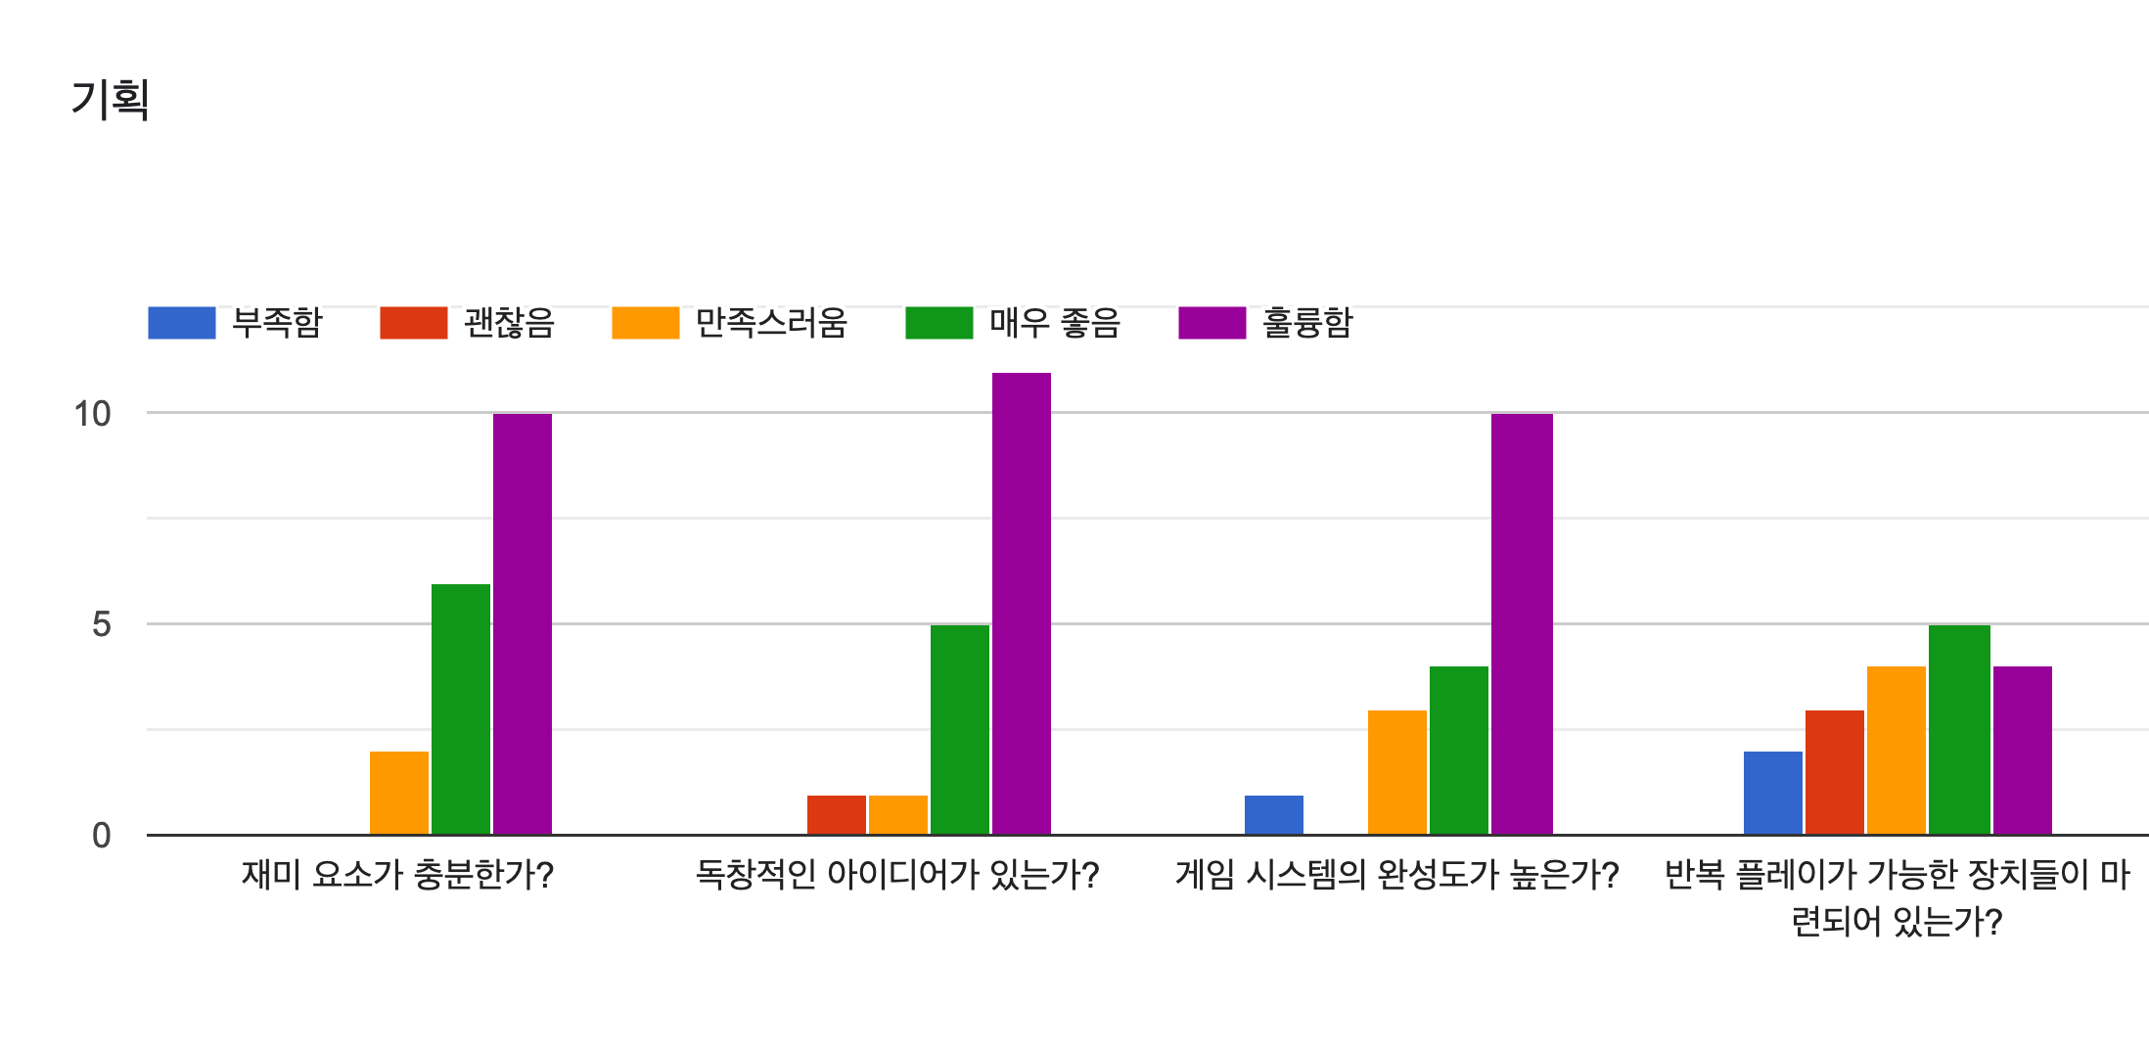
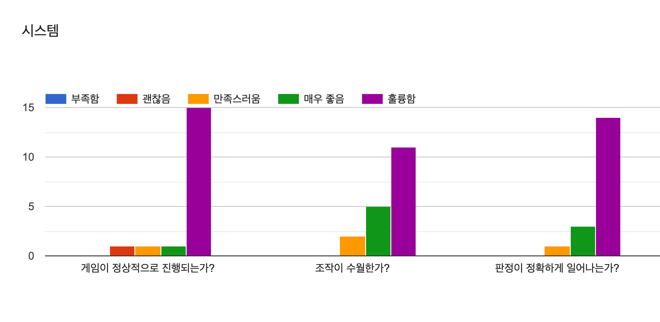
TEAM 4 | 기획 [재미 요소가 충분한가?] | 기획 [독창적인 아이디어가 있는가?] | 기획 [게임 시스템의 완성도가 높은가? ] | 기획 [반복 플레이가 가능한 장치들이 마련되어 있는가?] | 시스템 [게임이 정상적으로 진행되는가?] | 시스템 [조작이 수월한가?] | 시스템 [판정이 정확하게 일어나는가?] | 그래픽 [적절한 그래픽 요소를 사용하였는가?] | 그래픽 [애니메이션이 적절하게 작동하는가?] | UI [명확하고 직관적인 UI를 제공하는가?] | 사운드 [음향 효과가 효과적으로 사용되었는가? ] | 긍정적이었던 부분 | 보완되었으면 하는 부분 | 그 외 피드백
 | 훌륭함 | 훌륭함 | 매우 좋음 | 매우 좋음 | 훌륭함 | 매우 좋음 | 훌륭함 | 훌륭함 | 매우 좋음 | 훌륭함 | 매우 좋음 | 창의적이고 공포감 조성이 좋음 | 대쉬가 좀더 빨랐으면함
 | 매우 좋음 | 훌륭함 | 훌륭함 | 부족함 | 훌륭함 | 훌륭함 | 훌륭함 | 훌륭함 | 훌륭함 | 훌륭함 | 훌륭함 | 공포게임으로 충분합니다 | 반복 재생
 | 만족스러움 | 매우 좋음 | 만족스러움 | 괜찮음 | 만족스러움 | 만족스러움 | 만족스러움 | 만족스러움 | 만족스러움 | 만족스러움 | 매우 좋음 | 암기게임과 좀비를 섞은 게임이라서 그런지 신선했다. | 시야가 좀 넓어졌으면 좋겠고 중간중간 좀비의 움직임을 좀 더 매끄럽게하면 더 좋을거 같다!
 | 훌륭함 | 훌륭함 | 훌륭함 | 훌륭함 | 훌륭함 | 훌륭함 | 훌륭함 | 훌륭함 | 훌륭함 | 훌륭함 | 훌륭함 | 적절한 에셋을 사용하였다 | 소리의 다양함이 있으면 좋겠다
 | 훌륭함 | 매우 좋음 | 훌륭함 | 훌륭함 | 훌륭함 | 훌륭함 | 훌륭함 | 훌륭함 | 훌륭함 | 훌륭함 | 훌륭함
 | 매우 좋음 | 훌륭함 | 훌륭함 | 괜찮음 | 훌륭함 | 훌륭함 | 훌륭함 | 훌륭함 | 괜찮음 | 훌륭함 | 훌륭함 | 소리로 긴장감 100배 | 기억해야하는 색깔 개수가 3개인데 좀 더 많이하면 재밌을 것 같고 2stage enemy들의 움직임을 보완하면 좋을것 같습니다.
 | 훌륭함 | 훌륭함 | 훌륭함 | 훌륭함 | 훌륭함 | 훌륭함 | 훌륭함 | 훌륭함 | 훌륭함 | 훌륭함 | 훌륭함 | 실제로 그 장소에 있는 것 같았습니다. 재밌었습니다. |  | 좀비가 너무 무서워요
 | 만족스러움 | 괜찮음 | 부족함 | 부족함 | 괜찮음 | 만족스러움 | 매우 좋음 | 매우 좋음 | 괜찮음 | 만족스러움 | 매우 좋음 | 공포감 조성하는 브금과 맵, 몰입감 있는 1인칭 시점. | 적AI, 아이템의 다양화 | 수고하셨습니다ㅠㅠ
 | 훌륭함 | 훌륭함 | 매우 좋음 | 만족스러움 | 훌륭함 | 훌륭함 | 훌륭함 | 훌륭함 | 매우 좋음 | 훌륭함 | 훌륭함 | 암기와 좀비의 신선한 만남? 브금이 쫄깃함을 더해줌 | 좀비의 움직임, 박스 위치 고정 아닌 랜덤
 | 훌륭함 | 훌륭함 | 훌륭함 | 매우 좋음 | 훌륭함 | 훌륭함 | 훌륭함 | 훌륭함 | 매우 좋음 | 훌륭함 | 훌륭함 | 맵도 잘만들고 몰입감도 좋앗음 | 1인칭 시점인데 3인칭도 바꿀수있으면 좋겟음
 | 매우 좋음 | 만족스러움 | 만족스러움 | 만족스러움 | 훌륭함 | 매우 좋음 | 매우 좋음 | 훌륭함 | 만족스러움 | 매우 좋음 | 만족스러움 | 게임 분위기가 정말 좋고, 플레이어의 움직임이 좋았습니다. | 몬스터 ai가 좀더 개선되었으면 좋겠습니다. 목표의 종류가 더 다양했으면 더 재밌을거 같습니다.
 | 훌륭함 | 훌륭함 | 매우 좋음 | 만족스러움 | 훌륭함 | 훌륭함 | 훌륭함 | 훌륭함 | 훌륭함 | 훌륭함 | 훌륭함 | 적당히 공포스러운 분위기가 조성되어 재미있었습니다. | 쉬프트(대쉬)게이지가 UI로 표시되었으면 좋겠습니다. 게임오버를 당하면 엔티티쪽을 바라보게 하여 좀 더 공포스러운 연출을 했으면 좋겠습니다. | 한가지의 색깔 블록이 맵에 여러개 있을 필요는 없는 것 같습니다. 색이 좀 더 다양하게 해서 암기부분을 강화할 수 있을 것 같습니다.
 | 매우 좋음 | 매우 좋음 | 훌륭함 | 매우 좋음 | 매우 좋음 | 훌륭함 | 훌륭함 | 훌륭함 | 매우 좋음 | 매우 좋음 | 훌륭함 | 호러 분위기
 | 매우 좋음 | 훌륭함 | 훌륭함 | 만족스러움 | 훌륭함 | 매우 좋음 | 훌륭함 | 매우 좋음 | 훌륭함 | 훌륭함 | 훌륭함 | 몰입요소가 높은 것 같았고 특히 음향효과로 근처에 좀비가 있는 걸 알 수 있어서 좋았던 것 같아요 | 미니맵이 한쪽 구석에 포함되어서 플레이어가 어디 있는지 보여주는 것도 좋을 것 같아요!! | 개발하시느라 수고 많으셨습니다! 재밌었어요!
 | 훌륭함 | 훌륭함 | 훌륭함 | 매우 좋음 | 훌륭함 | 매우 좋음 | 훌륭함 | 훌륭함 | 훌륭함 | 훌륭함 | 훌륭함 | 색깔이 랜덤으로 나오고 그 색을 순서대로 먹어야만 클리어가 가능한 시스템이 독창적이었으며 조작감과 그래픽도 좋았다 | 적의 ai랑 배치가 약간씩 개선되면 좋을 것 같다
 | 매우 좋음 | 매우 좋음 | 만족스러움 | 매우 좋음 | 훌륭함 | 훌륭함 | 훌륭함 | 매우 좋음 | 훌륭함 | 매우 좋음 | 훌륭함 | 스릴있는 기억력 게임이라 몰입이 잘 되었습니다! | 잘못된 색을 건드렸을 때 패널티가 있었으면 더 완성도가 있을 것 같습니다!
 | 훌륭함 | 훌륭함 | 훌륭함 | 훌륭함 | 훌륭함 | 훌륭함 | 훌륭함 | 훌륭함 | 훌륭함 | 훌륭함 | 훌륭함 | 재밌었어요 | 색깔 추가되면 좋겠오요 | 아주 ㅈㅎㅎ어용 ㅎㅎㅎ
 | 훌륭함 | 매우 좋음 | 매우 좋음 | 괜찮음 | 훌륭함 | 매우 좋음 | 매우 좋음 | 훌륭함 | 매우 좋음 | 괜찮음 | 훌륭함 | 맵 디자인이 게임의 의도와 결을 함께한다는 점이 매우 우수합니다. 조명과 포스트 프로세싱은 시각적으로 긴장감을 주며, 감각적인 배경음악도 공포감에 일조합니다. 또한 간단한 퍼즐 요소를 활용하여 단순히 도망다니는 게임이 아닌, 문제 해결이 필요한 게임으로 바꾼 것도 칭찬할만 합니다. | 색상을 활용한 퍼즐도 좋습니다만 시각적으로 좀 더 우수한(다양한 모양, 색상의 열쇠 등) 에셋을 활용할 수 있을 것 같습니다. | 상당히 구현하기 어려운 장르를 선택했음에도, 긴장감과 목적의식을 불어넣는 좋은 작품을 만드셨습니다. 시각적 조화를 만들어 낼 수 있는 심미안, 규칙성과 재미를 이끌어 내는 논리 등, 이번 프로젝트에 발휘한 여러분의 능력을 계속 성장 시키길 바랍니다.

